Toelichting
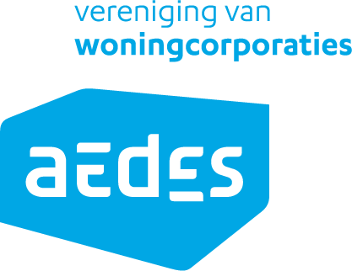
 | Aedes stelt de ILS-woco-3.0 en bijbehorende informatie met zorg beschikbaar en heeft daarbij advies ingewonnen bij corporaties, softwareleveranciers en derden.
 | Desondanks biedt de ILS-woco-3.0 geen garanties. Aedes aanvaardt geen enkele aansprakelijkheid voor schade, van welke aard dan ook, die direct of indirect voortvloeit uit het gebruik van deze standaard.
 | Gebruikers zijn zelf verantwoordelijk voor een correcte en rechtmatige toepassing ervan.

 | Ondanks de zorgvuldige totstandkoming kunnen er altijd onjuistheden of onvolledigheden in de documenten voorkomen. Gebruikers worden verzocht eventuele fouten of suggesties te melden bij datastandaarden@aedes.nl

ILS-woco 3.0 | Licentie voor hergebruik: Creative Commons Naamsvermelding 4.0 Internationaal
16-07-2025 | Copyright © 2025 Aedes vereniging van woningcorporaties

Introductie
De 'ILS-woco 3.0' is de opvolger van de 'Aedes ILS 2.0' en is voorafgegaan door een alfa en beta versie.

De ILS-woco wijkt op dit moment af van VERA, onder andere bij benamingen van ruimtes. De 3.0-versie is wel vastgesteld in samenspraak met VERA.
Als onderdeel van VERA 5.0 wordt het domein Vastgoed herzien. Bij publicatie van VERA 5.0, in de loop van 2026, zijn de standaarden dan ook op elkaar afgestemd.

Eigen thema's toevoegen kan door de informatiebehoefte toe te voegen in de OTL en te selecteren in de ILS.
Eigen objecten toevoegen is niet de bedoeling. De OTL zou dekkend moeten zijn, bij suggesties voor toevoegingen: datastandaarden@aedes.nl

Tabbladen
ILS-woco 3.0 | Hier stel je een eigen ILS samen, oftewel de informatieuitvraag. Maak gebruik van de thema's voor specifieke doelen.
 | Het basis thema gaat altijd mee aan. Dit is de 3D kapstok die nodig is om visueel te kunnen werken en tekeningen te genereren.
 | Data behoefte per objectType wordt aangegeven in de matrix. Met een letter wordt het data type gegeven. In het geval van een enumeratie kan deze worden gevonden in het tabblad enumeraties

OTL 3.0 | Hier staan alle objecten. Dit is aangevuld met een een definitie, toelichting en voorbeelden.
 | Hier staan de 'IfcEntityClass', 'PredefinedType', en 'NL-SfB'. Deze zijn voorgeschreven en vast per type voor de IFC data. Gebaseed op versie IFC4X3_ADD2. Voor de NL-SfB zijn twee cijfers voldoende.

Parameters 3.0 | Alle parameters met omschrijving, voorbeelden en data types.
 | Als de waarde een enumeratie aangeeft is deze terug te vinden in het tabblad Enumeraties.

Enumeraties 3.0 | Enumaraties voor de parameters. Er wordt zo veel mogelijk gebruik gemaakt van bestaande standaarden.

Definities Ruimtetype 3.0 | Definities voor de Ruimtetype enumeraties

Voorschrift kozijn objecten | Voorschrift voor opbouw kozijnen

Voorschrift ruimtelijke objecten | Voorschrift gebruik ruimte, subruimte, buitenruimte en gebied

ILS-woco 3.0
ILS-woco 3.0
Selecteer de doelen voor de digital twin met de thema's.
Het basis thema gaat mee aan. Dit is de 3D kapstok die nodig is om visueel te kunnen werken en tekeningen te genereren.
De ILS wordt gegenereerd door op het Aedes logo te klikken.
De matrix geeft het data type aan:
[S] = String
[E] = Enumeratie (String , parameter enumeraties)
[N] = number
[B] = Boolean
Er zijn parameters die meerdere waarden kunnen hebben (List), zie hiervoor de parmeter definities.
Thema's
Basis | NEE
Meetinstructie | NEE
NEN2580 | NEE
Bbl vergunning | NEE
WWS | NEE
MJOP bouwkundig | NEE
MJOP installaties | NEE
Administratief | NEE
Eigen thema 01 | NEE

OTL | Discipline

Voorschrift kozijn objecten
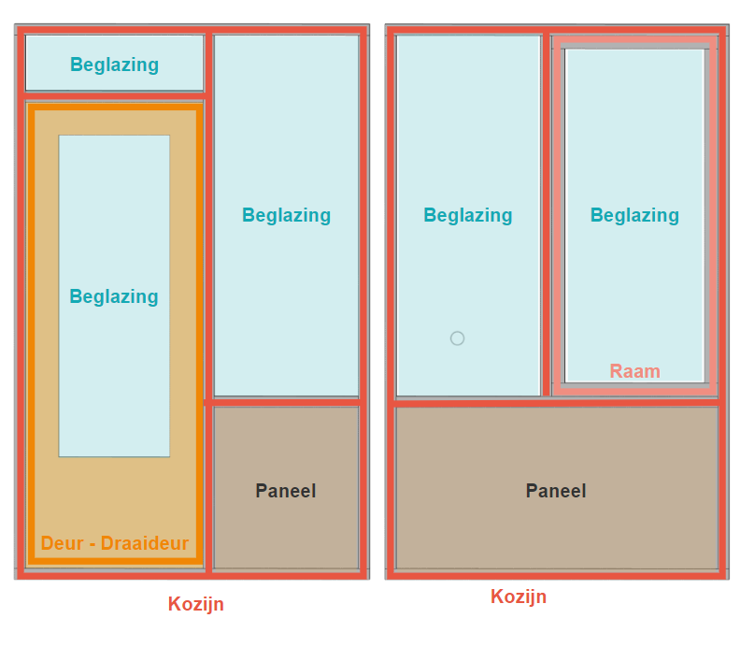

ObjectType | Subtype | KozijncombinatieId | DeurId | RaamId
Kozijn |  | 21
Deur | Draaideur | 21 | 56
Beglazing |  | 21 | 56
Beglazing |  | 21
Beglazing |  | 21
Paneel |  | 21
Kozijn |  | 22
Raam |  | 22 |  | 73
Beglazing |  | 22 |  | 73
Beglazing |  | 22
Paneel |  | 22

